상품제안서
[액센] B410 C타입/8핀 일체형 미니 잔량표시 고속충전 보조배터리 10000mAh 1P | 상품코드: F31202

 |  |  |  |  |  |  | 02-412-0044 | www.easy1.co.kr
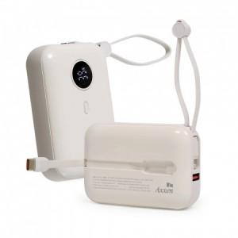

【상세/제작정보】 | 1박스입수수량: 60개<br>1박스 택배비: 4,000원​

【인쇄/포장옵션】 | 레이저, 풀칼라 / 포장지포장

【공급단가】 | 수량 | 50~ | 100~ | 500~ | 1,000~ | 2,000~
*VAT별도 | 단가 | 17,200원 | 16,700원 | 15,700원 | 15,400원 | 15,200원

【상품 URL】 | http://www.easy1.co.kr/src/goods_detail.php?gdno=31202

